Накладная-№3
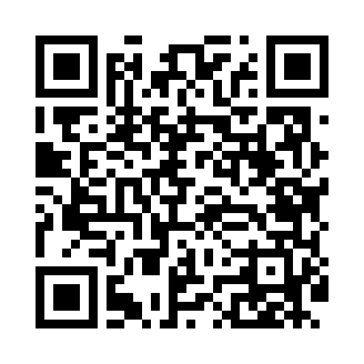
Номер товарно-транспортной накладной: |  |  | Торговый представитель: Amriyev Muhammad
Поставщик: Toshkent falcon fly 2 |  |  | Телефон торгового представителя: +998972880505
Дата отгрузки: 16.12.2025 |  |  | Контрагент: Jaxongir aka restoran
Дата консигнации: |  |  | Адрес:
Доставщик: |  |  | Телефон:
Телефон доставщика:
Время заказа: 16.12.2025 11:57:10
№ | Штрих-код | Название товаров (работ,услуг) | Количество | Количество в кейсе | Цена | Сумма
 |  |  | 27 |  |  | 108.9
1 | 2016222370799 | TR/KT- 13 BNTS23DU890668 23x23x2.5 sm TR/KT-1 3 | 6 | 6 шт. | 3.10 | 18.60
2 | 2011236951637 | TR/KT- 34 BNRS27SPT890668 27x27x5.5 sm TR/KT- 34 | 2 | 2 шт. | 6.20 | 12.40
3 | 2013563813398 | TR/KT- 54 BNTAN30X22DU890668 30x22x2 sm TR/KT -54 | 2 | 2 шт. | 7.30 | 14.60
4 | 2014064398216 | TR/KT- 53 BNTAN35X15DU89066835x15x2 sm TR/KT- 53 | 2 | 2 шт. | 7.10 | 14.20
5 | 2012905940051 | TR/KT- 35 BNFO16KK89066816x16x4.5 sm TR/KT-35 | 4 | 4 шт. | 2.80 | 11.20
6 | 2017833688358 | TR/KT- 46 BNEO14KR89066814.5x10x3 sm TR/KT-46 | 4 | 4 шт. | 3.60 | 14.40
7 | 2015744914702 | TR/KT- 16 BNTAN18X13DU890668 18x13x2 sm TR/KT -16 | 2 | 2 шт. | 3 | 6
8 | 2017260463382 | TR/KT- 48 BNBOH19KY890668 20x11.5x2 sm TR/KT- 48 | 2 | 2 шт. | 3.80 | 7.60
9 | 2012980981611 | TR/KT- 66 BNGLX22DU890668 22x17x2 sm TR/KT-66 | 3 | 3 шт. | 3.30 | 9.90
Итого: 108.9$|->UZS: 1,361,250.00

